Plan1
Min | Q1 | Median | Q3 | Max | Mean

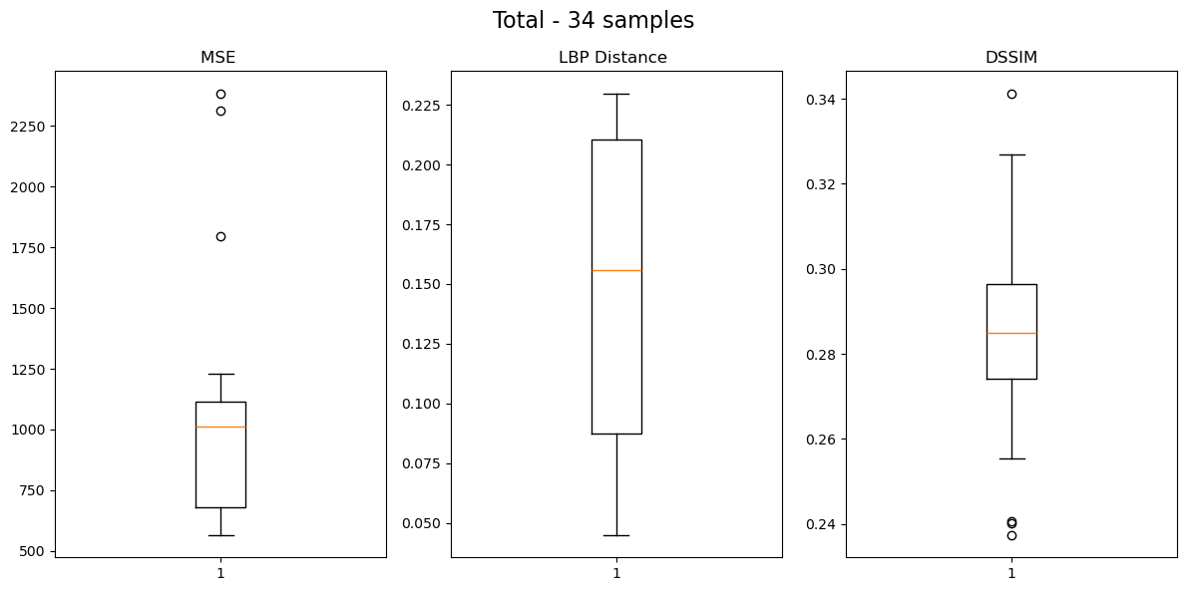
 |  |  |  | Group: 0bdd44d530 - Images: 4
 |  |  |  |  | Min | Q1 | Median | Q3 | Max
 |  |  |  | MSE | 1231.08 | 1655.75 | 2054.75 | 2330.50 | 2385.39
 |  |  |  | LBP Distance | 0.09 | 0.13 | 0.16 | 0.18 | 0.21
 |  |  |  | DSSIM | 0.29 | 0.31 | 0.32 | 0.33 | 0.34
 |  |  |  | Group: 1d798aa5d5 - Images: 9
 |  |  |  |  | Min | Q1 | Median | Q3 | Max
 |  |  |  | MSE | 563.84 | 571.26 | 596.85 | 630.49 | 734.40
 |  |  |  | LBP Distance | 0.04 | 0.06 | 0.07 | 0.08 | 0.10
 |  |  |  | DSSIM | 0.27 | 0.28 | 0.28 | 0.29 | 0.30
 |  |  |  | Group: 1bd1c8c771 - Images: 6
 |  |  |  |  | Min | Q1 | Median | Q3 | Max
 |  |  |  | MSE | 673.28 | 709.74 | 733.51 | 755.88 | 764.25
 |  |  |  | LBP Distance | 0.08 | 0.09 | 0.11 | 0.11 | 0.12
 |  |  |  | DSSIM | 0.24 | 0.24 | 0.25 | 0.26 | 0.26
 |  |  |  | Group: 3ce657b8f7 - Images: 15
 |  |  |  |  | Min | Q1 | Median | Q3 | Max
 |  |  |  | MSE | 992.93 | 1069.72 | 1088.30 | 1127.21 | 1171.50
 |  |  |  | LBP Distance | 0.20 | 0.21 | 0.21 | 0.22 | 0.23
 |  |  |  | DSSIM | 0.27 | 0.28 | 0.29 | 0.30 | 0.30
 |  |  |  | Group: Total - Images: 34
 |  |  |  |  | Min | Q1 | Median | Q3 | Max
 |  |  |  | MSE | 563.84 | 680.64 | 1013.46 | 1114.23 | 2385.39
 |  |  |  | LBP Distance | 0.04 | 0.09 | 0.16 | 0.21 | 0.23
 |  |  |  | DSSIM | 0.24 | 0.27 | 0.28 | 0.30 | 0.34

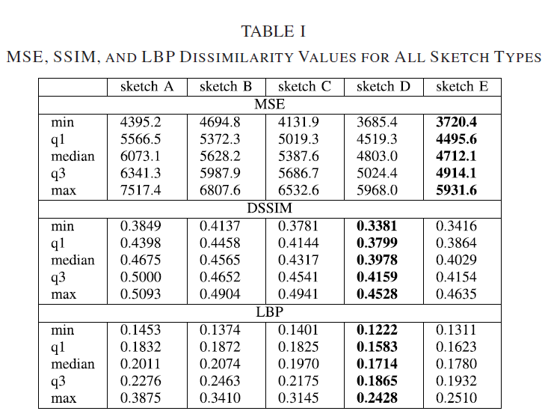

 |  |  |  | Grupo 1
 |  |  |  | 0bdd44d530 - Images: 4

 |  |  |  | Grupo 2
 |  |  |  | Group: 1d798aa5d5 - Images: 9

 |  |  |  | Grupo 3
 |  |  |  | Group: 1bd1c8c771 - Images: 6

 |  |  |  |  |  |  |  |  |  |  | Grupo 1 | Grupo 2 | Grupo 3 | Grupo 4 | Total
 |  |  |  |  |  |  |  |  |  | MSE
 |  |  |  |  |  |  |  |  |  | Min | 1231.08 | 563.84 | 673.28 | 992.93 | 563.84
 |  |  |  | Grupo 4 |  |  |  |  |  | Q1 | 1655.75 | 571.26 | 709.74 | 1069.72 | 680.64
 |  |  |  | Group: 3ce657b8f7 - Images: 15 |  |  |  |  |  | Median | 2054.75 | 596.85 | 733.51 | 1088.30 | 1013.46
 |  |  |  |  |  |  |  |  |  | Q3 | 2330.50 | 630.49 | 755.88 | 1127.21 | 1114.23
 |  |  |  |  |  |  |  |  |  | Max | 2385.39 | 734.40 | 764.25 | 1171.50 | 2385.39
 |  |  |  |  |  |  |  |  |  | DSSIM
 |  |  |  |  |  |  |  |  |  | Min | 0.2900 | 0.2700 | 0.2400 | 0.2700 | 0.2400
 |  |  |  |  |  |  |  |  |  | Q1 | 0.3100 | 0.2800 | 0.2400 | 0.2800 | 0.2700
 |  |  |  |  |  |  |  |  |  | Median | 0.3200 | 0.2800 | 0.2500 | 0.2900 | 0.2800
 |  |  |  |  |  |  |  |  |  | Q3 | 0.3300 | 0.2900 | 0.2600 | 0.3000 | 0.3000
 |  |  |  | Group: Total - Images: 34 |  |  |  |  |  | Max | 0.3400 | 0.3000 | 0.2600 | 0.3000 | 0.3400
 |  |  |  |  |  |  |  |  |  | LBP Distance
 |  |  |  |  |  |  |  |  |  | Min | 0.0900 | 0.0400 | 0.0800 | 0.2000 | 0.0400
 |  |  |  |  |  |  |  |  |  | Q1 | 0.1300 | 0.0600 | 0.0900 | 0.2100 | 0.0900
 |  |  |  |  |  |  |  |  |  | Median | 0.1600 | 0.0700 | 0.1100 | 0.2100 | 0.1600
 |  |  |  |  |  |  |  |  |  | Q3 | 0.1800 | 0.0800 | 0.1100 | 0.2200 | 0.2100
 |  |  |  |  |  |  |  |  |  | Max | 0.2100 | 0.1000 | 0.1200 | 0.2300 | 0.2300

